ej3
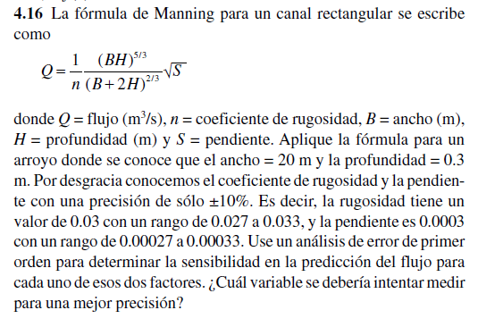
 |  |  |  | 10%
 |  | Valor | Error | min | max
 | n | 0.03 | 0.003 | 0.0027 | 0.0033
 | S | 0.0003 | 0.00003 | 0.000027 | 0.000033
 | B | 20
 | H | 0.3

 | Q | 1.5221121163

 |  | 9.5025462838

 |  | 2536.8535271

 | eQ= | 0.10461324467

Q - eQ= | 1.626725361
Q + eQ= | 1.4174988716

Hoja1
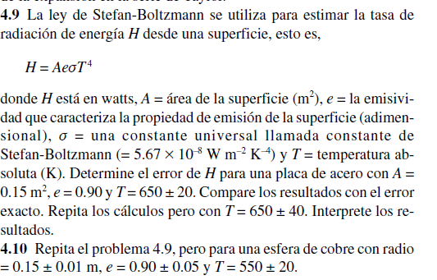
 |  |  |  |  |  |  | Valor | Error
 |  |  |  |  |  | A | 0.15 | 0.01
 |  |  |  |  |  | e | 0.9 | 0.01
 |  |  |  |  |  | T | 650 | 20
 |  |  |  |  |  | cte | 5.67E-08

 |  |  |  |  |  | H | 1366.3760906

 |  |  |  |  |  | en A | 9109.1739375
 |  |  |  |  |  | e* cte T^4
 |  |  |  |  |  | en T
 |  |  |  |  |  | 4 A e cte T^3 | 8.40846825
 |  |  |  |  |  | en e
 |  |  |  |  |  | A cte T^4 | 1518.1956562

 |  |  |  |  |  | eH= | 274.44306094

 |  |  |  |  | H - eH= | 1091.9330297
 |  |  |  |  | H + eH= | 1640.8191516

ejercicio numero 4,10

 |  | valor | error
 | A | 0.070685834706 | 0.01
 | e | 0.9 | 0.05
 | T | 550 | 20
 | cte | 5.67E-08

 | h | 330.07202463

 | derivadas parciales

 | H = A e cte T^4

derivadas parciales
en A
e* cte T^4 | 4669.5639375 | 46.695639375
en e |  |  |  | H - eH | 217.02857425
A cte T^4 | 366.74669404 | 18.337334702 |  | H + eH | 443.11547502
en T
4 A e cte T^3 | 2.4005238155 | 48.01047631

 | eH | 113.04345039

